Thi truong VN
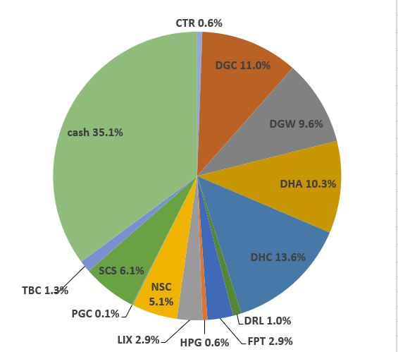
 |  |  |  |  |  |  |  |  |  |  |  |  |  | Ticker | shares | kha dung | cost basis | price | gia tri von | gia tri hien tai |  |  |  |  |  |  | Date | Equity | Equity % | Cash | Cash % | Total
Total weighted average
 |  |  | 94.08%
 | Stock | owned? | %? | Cost basis | Number of shares | Latest FY P/E | Average 5y ROC | Debt / Capital | 5y Compounding Rate from csv | 5y Compounding Rate | 10y Compounding Rate | 15y Compounding Rate | ben BSC: |  |  |  |  |  |  |  |  |  |  |  |  |  | Date | Equity | Equity % | Cash | Cash % | Total
 |  |  |  |  |  |  |  |  |  |  |  |  |  | tien bidv |  |  |  |  |  | 427,279,391 |  |  |  |  |  |  | 2022-05-16 | VND 778,741,850 | 59.4% | VND 531,838,143 | 40.6% | VND 1,310,579,993
 | DGC | Yes | 8.88% | 63,149 | 17853 | 3.9x | 22.3% | 4.1% | 63.0% | 42.1% | 35.1% | 7.6% |  | CTR | 1,484 | 1,484 | 68,652 | 72,800 | 101,880,000 | 108,035,200 | 4.57 | 6,155,200 | 6.04 |  |  | Nhận 500tr đầu của anh Thế
 | VPG | Yes | 9.00% | 17,089 | 65900 | 17.4x | 13.3% | 53.2% | 44.1% | 66.3% | #DIV/0! | #DIV/0! |  | DGC | 53 | 53 | 99,700 | 72,600 | 5,284,100 | 3,847,800 | 0.16 | -1,436,300 | -27.18 |  |  |  |  |  |  |  |  | Allocation (20 May 2022):
 | DHC | Yes | 12.57% | 39,565 | 44120 | 6.8x | 10.8% | 22.8% | 38.2% | 19.2% | 19.1% | 20.1% |  | DGW | 60 | 60 | 0 | 54,800 | 0 | 3,288,000 | 0.14 | 3,288,000 | 0
 | DGW | Yes | 0.02% | - | 60 | 9.2x | 16.2% | 44.7% | 37.1% | 37.1% | 36.6% | #DIV/0! |  | DHC | 5,060 | 5,060 | 60,516 | 41,500 | 306,210,000 | 209,990,000 | 8.88 | -96,220,000 | -31.42
 | HPG | Yes | 13.78% | 19,706 | 71180 | 12.3x | 14.2% | 37.6% | 27.2% | 27.2% | 28.2% | 28.9% |  | FPT | 12,240 | 12,240 | 82,200 | 85,600 | 1,006,128,000 | 1,047,744,000 | 44.3 | 41,616,000 | 4.14
 | CTR | Yes | 1.49% | 59,990 | 2984 | 12.8x | 23.4% | 47.4% | 24.2% | 24.5% | #DIV/0! | #DIV/0! |  | FPT_WFT | 2,436 | 0 | 0 | 85,600 | 0 | 208,521,600 | 8.82 | 208,521,600 | 0
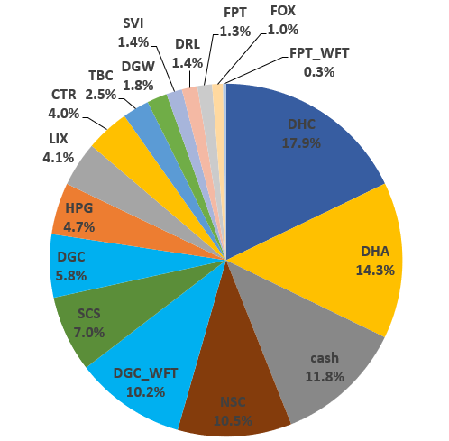
 | VCS | Yes | 16.41% | 59,240 | 37700 | 7.6x | 27.3% | 22.8% | 23.4% | 23.4% | 26.3% | 21.3% |  | HPG | 80 | 80 | 21550 | 28,200 | 1724000 | 2,256,000 | 0.1 | 532,000 | 30.86
 | CAP | Yes | 1.02% | 68,420 | 2000 | 5.0x | 43.7% | 0.0% | 23.3% | 22.1% | 18.3% | 31.3% |  | RAL | 300 | 300 | 93,500 | 105,900 | 28,050,000 | 31,770,000 | 1.34 | 3,720,000 | 13.26
 | DCM |  |  |  |  | 3.3x | 18.0% | 0.0% | 22.9% | 23.7% | 47.0% | #DIV/0! |  | SCS | 2880 | 2880 | 87,056 | 74,700 | 250,720,000 | 215,136,000 | 9.1 | -35,584,000 | -14.19
 | RAL | Yes | 4.58% | 91,120 | 6300 | 3.6x | 10.5% | 46.7% | 20.9% | 20.9% | 20.3% | 21.9% |  | VCS | 8,400 | 8,400 | 75,507 | 63,200 | 634,260,000 | 530,880,000 | 22.45 | -103,380,000 | -16.3 |  |  |  | 2022-06-17 | VND 1,208,924,800 | 88.2% | VND 161,378,884 | 11.8% | VND 1,370,303,684
 | DHA | Yes | 10.25% | 32,563 | 30800 | 9.1x | 18.2% | 0.0% | 16.9% | 16.9% | 7.3% | 7.5% |  | VPG_WFT | 185 | 0 | 0 | 19,550 | 0 | 3,616,750 | 0.15 | 3,616,750 | 0 |  |  |  |  |  |  |  |  | Allocation (17 June 2022):
 | TMP |  |  |  |  | 5.8x | 29.8% | 19.7% | 14.8% | 14.8% | 15.0% | 15.9%
 | FPT | Yes | 8.62% | 68,556 | 14676 | 15.8x | 12.9% | 32.8% | 13.4% | 13.3% | 12.0% | 14.3%
 | REE |  |  |  |  | 9.3x | 10.4% | 37.3% | 12.4% | 12.4% | 16.0% | 15.9%
 | GMX |  |  |  |  | 3.6x | 24.0% | 33.9% | 11.8% | 11.8% | 4.7% | 11.9%
 | SVI |  |  |  |  | 6.4x | 16.3% | 16.3% | 10.7% | 10.7% | 11.3% | 10.2%
 | TBC | Yes | 1.88% | 27,660 | 6900 | 5.5x | 15.6% | 10.7% | 8.3% | 8.3% | 6.8% | 9.7%
 | LIX |  |  |  |  | 5.8x | 28.4% | 6.1% | 8.2% | 8.2% | 10.4% | 10.8%
 | NSC |  |  |  |  | 5.6x | 15.7% | 15.7% | 7.7% | 7.6% | 13.0% | 12.9%
 | DRL |  |  |  |  | 9.8x | 45.8% | 0.0% | 7.5% | 7.5% | 6.8% | #DIV/0!
 | SCS | Yes | 5.58% | 73,486 | 10880 | 11.0x | 49.4% | 0.0% | 0.0% | 26.0% | #DIV/0! | #DIV/0! |  |  |  |  | Nợ | iSave | Tiền | iSave + Tiền - Nợ
 | SAB |  |  |  |  | 20.2x | 27.2% | 4.0% | 0.0% | 5.1% | 8.1% | #DIV/0! | ben TCBS: | iSave |  |  | 1,866 | 198,391,133 | 237,000,000 | 435,389,267
 |  |  |  |  |  |  |  |  |  |  |  |  |  | CTR | 1,500 | 1,500 | 51.42 | 73 | 77,130,000 | 109,500,000 | 32370000 | 0.42 | 0 | more_vert
 |  |  |  |  |  |  |  |  |  |  |  |  |  | DGC | 12,500 | 12,500 | 63.78 | 72.5 | 797,200,000 | 906,250,000 | 109050000 | 0.137 | 0 | more_vert
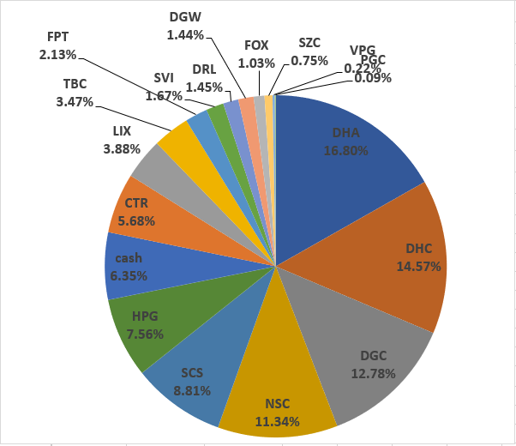
 |  |  |  |  |  |  |  |  |  |  |  |  |  | DHA | 15,400 | 15,400 | 26.88 | 48.5 | 413,921,200 | 746,900,000 | 332978800 | 0.804 | 0 | more_vert
 |  |  |  |  |  |  |  |  |  |  |  |  |  | DHC | 37,760 | 37,760 | 36.72 | 41.5 | 1,386,584,960 | 1,567,040,000 | 180455040 | 0.13 | 0 | more_vert |  |  | 2022-07-15 | VND 1,230,241,200 | 93.6% | VND 83,469,435 | 6.4% | VND 1,313,710,635
 |  |  |  |  |  |  |  |  |  |  |  |  |  | HPG | 54,100 | 54,100 | 18.74 | 28.2 | 1,013,996,300 | 1,525,620,000 | 511623700 | 0.505 | 0 | more_vert
 |  |  |  |  |  |  |  |  |  |  |  |  |  | RAL | 4,000 | 4,000 | 81.93 | 105.9 | 327,704,000 | 423,600,000 | 95896000 | 0.293 | 0 | more_vert
 |  |  |  |  |  |  |  |  |  |  |  |  |  | SCS | 8,000 | 8,000 | 68.6 | 74.7 | 548,808,000 | 597,600,000 | 48792000 | 0.089 | 0 | more_vert
 |  |  |  |  |  |  |  |  |  |  |  |  |  | TBC | 6,900 | 6,900 | 27.66 | 39.65 | 190,854,000 | 273,585,000 | 82731000 | 0.433 | 0 | more_vert
 |  |  |  |  |  |  |  |  |  |  |  |  |  | VCS | 24,400 | 24,400 | 53.52 | 63.5 | 1,305,839,200 | 1,549,400,000 | 243560800 | 0.187 | 0 | more_vert
 |  |  |  |  |  |  |  |  |  |  |  |  |  | VPG | 23,415 | 22,200 | 15.33 | 19.9 | 358,858,290 | 465,958,500 | 107100210 | 0.298 | 0 | more_vert
 |  |  |  |  |  |  |  |  |  |  |  |  |  | CAP | 2,000 | 2,000 | 68.42 | 74.5 | 136,840,000 | 149,000,000 | 12160000 | 0.089 | 0 | more_vert
 |  |  |  |  |  |  |  |  |  |  |  |  |  | DGC | 5,300 | 5,300 | 61.31 | 72.5 | 324,916,500 | 384,250,000 | 59333500 | 0.183 | 0 | more_vert
 |  |  |  |  |  |  |  |  |  |  |  |  |  | DHA | 15,400 | 15,400 | 38.25 | 48.5 | 589,019,200 | 746,900,000 | 157880800 | 0.268 | 0 | more_vert
 |  |  |  |  |  |  |  |  |  |  |  |  |  | DHC | 1,300 | 1,300 | 40.61 | 41.5 | 52,795,600 | 53,950,000 | 1154400 | 0.022 | 0 | more_vert
 |  |  |  |  |  |  |  |  |  |  |  |  |  | HPG | 17,000 | 17,000 | 22.76 | 28.2 | 386,920,000 | 479,400,000 | 92480000 | 0.239 | 0 | more_vert
 |  |  |  |  |  |  |  |  |  |  |  |  |  | RAL | 2,000 | 2,000 | 109.15 | 105.9 | 218,304,000 | 211,800,000 | -6504000 | -0.03 | 0 | more_vert
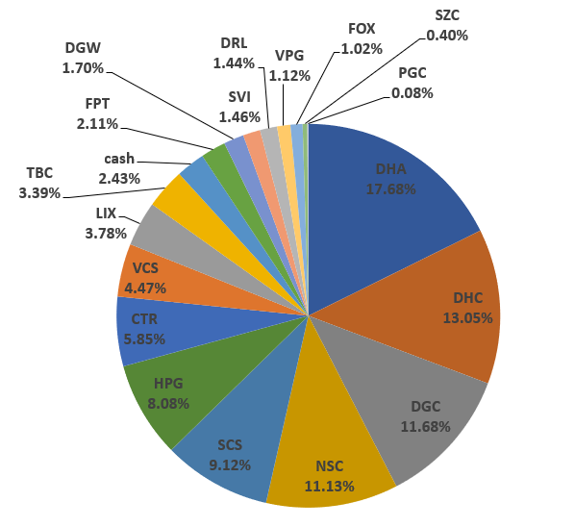
 |  |  |  |  |  |  |  |  |  |  |  |  |  | VCS | 4,900 | 4,900 | 59.84 | 63.5 | 293,230,700 | 311,150,000 | 17919300 | 0.061 | 0 | more_vert |  |  | 2022-08-15 | VND 1,361,624,000 | 97.6% | VND 33,865,534 | 2.4% | VND 1,395,489,534
 |  |  |  |  |  |  |  |  |  |  |  |  |  | VPG | 42,300 | 41,000 | 18.14 | 19.9 | 767,279,700 | 841,770,000 | 74490300 | 0.097 | 0 |  |  | truoc khi nhan co phieu cua ba

 |  |  |  |  |  |  |  |  |  |  |  |  |  |  |  |  |  |  |  | 11,779,062,767
 |  |  |  |  |  |  |  |  |  |  |  |  |  |  |  |  |  |  |  | 2,792,364,741
 |  |  |  |  |  |  |  |  |  |  |  |  |  |  |  |  |  |  |  | 14,571,427,508

VCS | VND 2,391,430,000
HPG | VND 2,007,276,000
DHC | VND 1,830,980,000
DHA | VND 1,493,800,000
VPG | VND 1,311,345,250
DGC | VND 1,294,347,800
FPT | VND 1,256,265,600
SCS | VND 812,736,000
RAL | VND 667,170,000
iSave | VND 435,389,267
tien bidv | VND 427,279,391
TBC | VND 273,585,000
CTR | VND 217,535,200
CAP | VND 149,000,000
DGW | VND 3,288,000
 |  |  |  |  |  |  |  |  |  |  |  |  | shares | Giá trị vốn | Mã | Giá trị | Mã | Tổng giá trị | Allocation | Tổng số cổ phiếu | Cost basis per share
 |  |  |  |  |  |  |  |  |  |  |  |  | 0 | 0 | tien bidv | 427,279,391 | tien bidv | VND 427,279,391 | 2.93% | 0 | VND 0 | VCS | VND 2,391,430,000 | 16.41%
 |  |  |  |  |  |  |  |  |  |  |  |  | 1484 | 101,880,000 | CTR | 108,035,200 | CTR | VND 217,535,200 | 1.49% | 2984 | VND 59,990 | HPG | VND 2,007,276,000 | 13.78% |  |  | 2022-08-24 | VND 9,976,625,500 | 99.6% | VND 42,451,187 | 0.4% | VND 10,019,076,687
 |  |  |  |  |  |  |  |  |  |  |  |  | 53 | 5,284,100 | DGC | 3,847,800 | DGC | VND 1,294,347,800 | 8.88% | 17853 | VND 63,149 | DHC | VND 1,830,980,000 | 12.57% |  | da nhan 100k FPT cua ba
 |  |  |  |  |  |  |  |  |  |  |  |  | 60 | 0 | DGW | 3,288,000 | DGW | VND 3,288,000 | 0.02% | 60 | VND 0 | DHA | VND 1,493,800,000 | 10.25%
 |  |  |  |  |  |  |  |  |  |  |  |  | 5060 | 306,210,000 | DHC | 209,990,000 | DHC | VND 1,830,980,000 | 12.57% | 44120 | VND 39,565 | VPG | VND 1,311,345,250 | 9.00% |  |  | 2022-08-29 | VND 9,783,524,100 | 78.3% | VND 2,715,961,443 | 21.7% | VND 12,499,485,543
 |  |  |  |  |  |  |  |  |  |  |  |  | 12240 | 1,006,128,000 | FPT | 1,047,744,000 | FPT | VND 1,256,265,600 | 8.62% | 14676 | VND 68,556 | DGC | VND 1,294,347,800 | 8.88% |  | da nhan 2,5 ti cua ba
 |  |  |  |  |  |  |  |  |  |  |  |  | 2436 | 0 | FPT | 208,521,600 | HPG | VND 2,007,276,000 | 13.78% | 71180 | VND 19,706 | FPT | VND 1,256,265,600 | 8.62%
 |  |  |  |  |  |  |  |  |  |  |  |  | 80 | 1,724,000 | HPG | 2,256,000 | RAL | VND 667,170,000 | 4.58% | 6300 | VND 91,120 | SCS | VND 812,736,000 | 5.58% |  | Performance sẽ tính từ đây | 2022-09-05 | VND 9,723,526,600 | 75.0% | VND 3,237,423,683 | 25.0% | VND 12,960,950,283
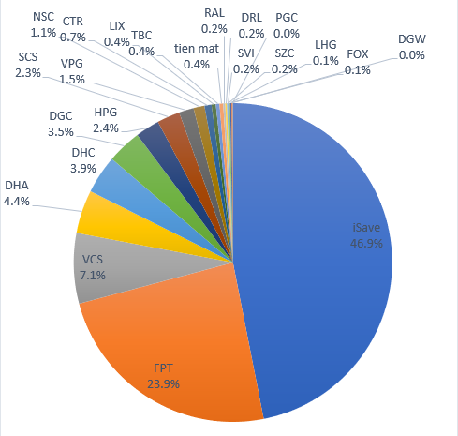
 |  |  |  |  |  |  |  |  |  |  |  |  | 300 | 28,050,000 | RAL | 31,770,000 | SCS | VND 812,736,000 | 5.58% | 10880 | VND 73,486 | RAL | VND 667,170,000 | 4.58% |  | da nhan 500tr cua anh The
 |  |  |  |  |  |  |  |  |  |  |  |  | 2880 | 250,720,000 | SCS | 215,136,000 | VCS | VND 2,391,430,000 | 16.41% | 37700 | VND 59,240 | iSave | VND 435,389,267 | 2.99%
 |  |  |  |  |  |  |  |  |  |  |  |  | 8400 | 634,260,000 | VCS | 530,880,000 | VPG | VND 1,311,345,250 | 9.00% | 65900 | VND 17,089 | tien bidv | VND 427,279,391 | 2.93% |  |  | 2022-10-06 | VND 6,430,754,600 | 52.7% | VND 5,765,427,789 | 47.3% | VND 12,196,182,389
 |  |  |  |  |  |  |  |  |  |  |  |  | 185 | 0 | VPG | 3,616,750 | iSave | VND 435,389,267 | 2.99% | 0 | VND 0 | TBC | VND 273,585,000 | 1.88%
 |  |  |  |  |  |  |  |  |  |  |  |  | 0 | 0 |  | - | DHA | VND 1,493,800,000 | 10.25% | 30800 | VND 32,563 | CTR | VND 217,535,200 | 1.49%
 |  |  |  |  |  |  |  |  |  |  |  |  | 0 | 0 |  | - | TBC | VND 273,585,000 | 1.88% | 6900 | VND 27,660 | CAP | VND 149,000,000 | 1.02%
 |  |  |  |  |  |  |  |  |  |  |  |  | 0 | 0 |  | - | CAP | VND 149,000,000 | 1.02% | 2000 | VND 68,420 | DGW | VND 3,288,000 | 0.02%
 |  |  |  |  |  |  |  |  |  |  |  |  | 0 | 0 |  | - |  |  |  | 0 | VND 0
 |  |  |  |  |  |  |  |  |  |  |  |  | 0 | 0 |  | - |  |  |  | 0 | VND 0
 |  |  |  |  |  |  |  |  |  |  |  |  | 0 | 0 |  | - |  |  |  | 0 | VND 0
 |  |  |  |  |  |  |  |  |  |  |  |  | 0 | 0 |  | - |  |  |  | 0 | VND 0
 |  |  |  |  |  |  |  |  |  |  |  |  | 0 | 0 |  | - |  |  |  | 0 | VND 0
 |  |  |  |  |  |  |  |  |  |  |  |  | 0 | 0 |  | - |  |  |  | 0 | VND 0
 |  |  |  |  |  |  |  |  |  |  |  |  | 0 | Tiền |  | iSave + Tiền - Nợ |  |  |  | 0 | VND 0
 |  |  |  |  |  |  |  |  |  |  |  |  | 0 | 237,000,000 | iSave | 435,389,267 |  |  |  | 0 | VND 0
 |  |  |  |  |  |  |  |  |  |  |  |  | 1500 | 77,130,000 | CTR | 109,500,000 |  |  |  | 0 | VND 0
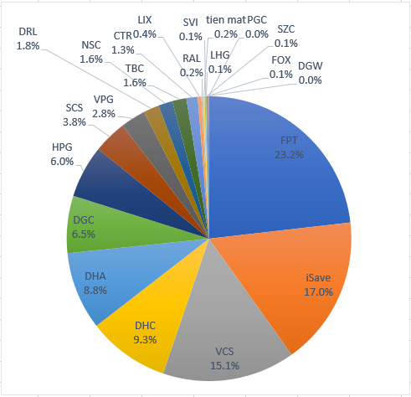
 |  |  |  |  |  |  |  |  |  |  |  |  | 12500 | 797,200,000 | DGC | 906,250,000 |  |  |  | 0 | VND 0
 |  |  |  |  |  |  |  |  |  |  |  |  | 15400 | 413,921,200 | DHA | 746,900,000 |  |  |  | 0 | VND 0 |  |  |  |  |  |  | Equity | Equity % | Cash | Cash % | Total
 |  |  |  |  |  |  |  |  |  |  |  |  | 37760 | 1,386,584,960 | DHC | 1,567,040,000 |  |  |  | 0 | VND 0 |  |  |  |  |  | 2023-01-08 | VND 10,114,944,000 | 82.9% | VND 2,090,468,393 | 17.1% | VND 12,205,412,393
 |  |  |  |  |  |  |  |  |  |  |  |  | 54100 | 1,013,996,300 | HPG | 1,525,620,000 |  |  |  | 0 | VND 0
 |  |  |  |  |  |  |  |  |  |  |  |  | 4000 | 327,704,000 | RAL | 423,600,000 |  |  |  | 0 | VND 0
 |  |  |  |  |  |  |  |  |  |  |  |  | 8000 | 548,808,000 | SCS | 597,600,000 |  |  |  | 0 | VND 0
 |  |  |  |  |  |  |  |  |  |  |  |  | 6900 | 190,854,000 | TBC | 273,585,000 |  |  |  | 0 | VND 0
 |  |  |  |  |  |  |  |  |  |  |  |  | 24400 | 1,305,839,200 | VCS | 1,549,400,000 |  |  |  | 0 | VND 0
 |  |  |  |  |  |  |  |  |  |  |  |  | 23415 | 358,858,290 | VPG | 465,958,500 |  |  |  | 0 | VND 0
 |  |  |  |  |  |  |  |  |  |  |  |  | 2000 | 136,840,000 | CAP | 149,000,000 |  |  |  | 0 | VND 0
 |  |  |  |  |  |  |  |  |  |  |  |  | 5300 | 324,916,500 | DGC | 384,250,000 |  |  |  | 0 | VND 0
 |  |  |  |  |  |  |  |  |  |  |  |  | 15400 | 589,019,200 | DHA | 746,900,000 |  |  |  | 0 | VND 0
 |  |  |  |  |  |  |  |  |  |  |  |  | 1300 | 52,795,600 | DHC | 53,950,000 |  |  |  | 0 | VND 0
 |  |  |  |  |  |  |  |  |  |  |  |  | 17000 | 386,920,000 | HPG | 479,400,000 |  |  |  | 0 | VND 0
 |  |  |  |  |  |  |  |  |  |  |  |  | 2000 | 218,304,000 | RAL | 211,800,000 |  |  |  | 0 | VND 0
 |  |  |  |  |  |  |  |  |  |  |  |  | 4900 | 293,230,700 | VCS | 311,150,000 |  |  |  | 0 | VND 0
 |  |  |  |  |  |  |  |  |  |  |  |  | 42300 | 767,279,700 | VPG | 841,770,000 |  |  |  | 0 | VND 0
 |  |  |  |  |  |  |  |  |  |  |  |  |  |  | Tong cong: | 14,571,427,508

 |  |  |  |  |  |  |  |  |  |  |  |  |  |  | tong cong cash | 862,668,658

 |  |  |  |  |  |  |  |  |  |  |  |  |  |  |  |  |  |  |  |  |  |  |  |  |  |  |  | Equity | Equity % | Cash | Cash % | Total
 |  |  |  |  |  |  |  |  |  |  |  |  |  |  |  |  |  |  |  |  |  |  |  |  |  |  | 2023-01-22 | VND 10,397,047,300 | 83.2% | VND 2,099,269,558 | 16.8% | VND 12,496,316,858

 |  |  |  |  |  |  |  |  |  |  |  |  |  |  |  |  |  |  |  |  |  |  |  |  |  |  | 2023-05-15 | VND 11,380,909,400 | 94.3% | VND 693,901,579 | 5.7% | VND 12,074,810,979

 |  |  |  |  |  |  |  |  |  |  |  |  |  |  |  |  |  |  |  |  |  |  |  |  | % Dividend yield thực tế | Cổ tức tiền năm ngoái
 |  |  |  |  |  |  |  |  |  |  |  |  |  |  |  |  |  |  |  |  |  |  |  |  | 3.49% | VND 411,832,600 | 2023-05-29 | VND 11,293,482,400 | 95.6% | VND 519,349,268 | 4.4% | VND 11,812,831,668

 |  |  |  |  |  |  |  |  |  |  |  |  |  |  |  |  |  |  |  |  |  |  |  |  |  |  | 2023-06-02 | VND 11,255,790,000 | 90.2% | VND 1,222,234,363 | 9.8% | VND 12,478,024,363

 |  |  |  |  |  |  |  |  |  |  |  |  |  |  |  |  |  |  |  |  |  |  |  |  |  |  | 2023-06-08 | VND 12,339,759,200 | 95.3% | VND 612,984,140 | 4.7% | VND 12,952,743,340

 |  |  |  |  |  |  |  |  |  |  |  |  |  |  |  |  |  |  |  |  |  |  |  |  | Tong cong: | 14,571,427,508 | 2023-06-21 | VND 13,172,097,200 | 98.2% | VND 239,863,733 | 1.8% | VND 13,411,960,933

 |  |  |  |  |  |  |  |  |  |  |  |  |  |  |  |  |  |  |  |  |  |  |  |  | tong cong cash | 862,668,658 | 2023-06-23 | VND 13,175,985,100 | 96.8% | VND 431,722,578 | 3.2% | VND 13,607,707,678
 |  |  |  |  |  |  |  |  |  |  |  |  |  |  |  |  |  |  |  |  |  |  |  |  |  | ô xanh thì điền vào | 2023-06-27 | VND 13,279,812,900 | 96.8% | VND 444,228,309 | 3.2% | VND 13,724,041,209
 |  |  |  |  |  |  |  |  |  |  |  |  |  |  |  |  |  |  |  |  |  |  |  |  |  |  | 2023-06-29 | VND 13,547,148,600 | 98.3% | VND 229,128,850 | 1.7% | VND 13,776,277,450
 |  |  |  |  |  |  |  |  |  |  |  |  |  |  |  |  |  |  |  |  |  |  |  |  |  |  | 2023-07-10 | VND 13,813,750,450 | 101.1% | -VND 147,904,340 | -1.1% | VND 13,665,846,110
 |  |  |  |  |  |  |  |  |  |  |  |  |  |  |  |  |  |  |  |  |  |  |  |  |  |  | 2023-07-18 | VND 13,813,750,450 | 98.1% | VND 263,743,236 | 1.9% | VND 14,077,493,686
 |  |  |  |  |  |  |  |  |  |  |  |  |  |  |  |  |  |  |  |  |  |  |  |  |  |  | 2023-07-26 | VND 14,365,784,700 | 98.5% | VND 220,274,755 | 1.5% | VND 14,586,059,455
 |  |  |  |  |  |  |  |  |  |  |  |  |  |  |  |  |  |  |  |  |  |  |  |  |  |  | 2023-07-31 | VND 13,708,758,850 | 94.1% | VND 862,668,658 | 5.9% | VND 14,571,427,508

2022-09-05 | 12960950283
2022-10-06 | 12196182389
 | 0
2023-01-08 | 12205412393
 | 0
2023-01-22 | 12496316858
2023-05-15 | 12074810979
2023-05-29 | 11812831668
2023-06-02 | 12478024363
2023-06-08 | 12952743340
...

 |  |  |  |  |  |  |  |  |  |  |  |  |  | CTR | 1,500 | 1,500 | 51.42 | 73 | 77,130,000 | 109,500,000 | 32,370,000 | 42.00% | 0 | more_vert
 |  |  |  |  |  |  |  |  |  |  |  |  |  | DGC | 12,500 | 12,500 | 63.78 | 72.5 | 797,200,000 | 906,250,000 | 109,050,000 | 13.70% | 0 | more_vert
 |  |  |  |  |  |  |  |  |  |  |  |  |  | DHA | 15,400 | 15,400 | 26.88 | 48.5 | 413,921,200 | 746,900,000 | 332,978,800 | 80.40% | 0 | more_vert
 |  |  |  |  |  |  |  |  |  |  |  |  |  | DHC | 37,760 | 37,760 | 36.72 | 41.5 | 1,386,584,960 | 1,567,040,000 | 180,455,040 | 13.00% | 0 | more_vert
 |  |  |  |  |  |  |  |  |  |  |  |  |  | HPG | 54,100 | 54,100 | 18.74 | 28.2 | 1,013,996,300 | 1,525,620,000 | 511,623,700 | 50.50% | 0 | more_vert
 |  |  |  |  |  |  |  |  |  |  |  |  |  | RAL | 4,000 | 4,000 | 81.93 | 105.9 | 327,704,000 | 423,600,000 | 95,896,000 | 29.30% | 0 | more_vert
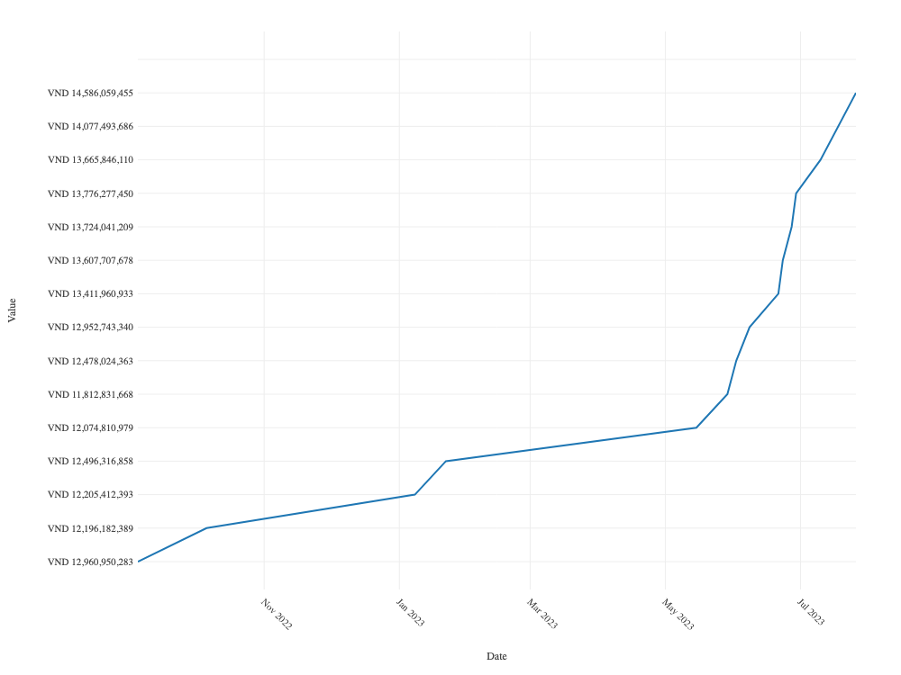
 |  |  |  |  |  |  |  |  |  |  |  |  |  | SCS | 8,000 | 8,000 | 68.6 | 74.7 | 548,808,000 | 597,600,000 | 48,792,000 | 8.90% | 0 | more_vert
 |  |  |  |  |  |  |  |  |  |  |  |  |  | TBC | 6,900 | 6,900 | 27.66 | 39.65 | 190,854,000 | 273,585,000 | 82,731,000 | 43.30% | 0 | more_vert
 |  |  |  |  |  |  |  |  |  |  |  |  |  | VCS | 24,400 | 24,400 | 53.52 | 63.5 | 1,305,839,200 | 1,549,400,000 | 243,560,800 | 18.70% | 0 | more_vert
 |  |  |  |  |  |  |  |  |  |  |  |  |  | VPG | 23,415 | 22,200 | 15.33 | 19.9 | 358,858,290 | 465,958,500 | 107,100,210 | 29.80% | 0 | more_vert
 |  |  |  |  |  |  |  |  |  |  |  |  |  | CAP | 2,000 | 2,000 | 68.42 | 74.5 | 136,840,000 | 149,000,000 | 12,160,000 | 8.90% | 0 | more_vert
 |  |  |  |  |  |  |  |  |  |  |  |  |  | DGC | 5,300 | 5,300 | 61.31 | 72.5 | 324,916,500 | 384,250,000 | 59,333,500 | 18.30% | 0 | more_vert
 |  |  |  |  |  |  |  |  |  |  |  |  |  | DHA | 15,400 | 15,400 | 38.25 | 48.5 | 589,019,200 | 746,900,000 | 157,880,800 | 26.80% | 0 | more_vert
 |  |  |  |  |  |  |  |  |  |  |  |  |  | DHC | 1,300 | 1,300 | 40.61 | 41.5 | 52,795,600 | 53,950,000 | 1,154,400 | 2.20% | 0 | more_vert
 |  |  |  |  |  |  |  |  |  |  |  |  |  | HPG | 17,000 | 17,000 | 22.76 | 28.2 | 386,920,000 | 479,400,000 | 92,480,000 | 23.90% | 0 | more_vert
 |  |  |  |  |  |  |  |  |  |  |  |  |  | RAL | 2,000 | 2,000 | 109.15 | 105.9 | 218,304,000 | 211,800,000 | -6,504,000 | -3.00% | 0 | more_vert
 |  |  |  |  |  |  |  |  |  |  |  |  |  | VCS | 4,900 | 4,900 | 59.84 | 63.5 | 293,230,700 | 311,150,000 | 17,919,300 | 6.10% | 0 | more_vert
 |  |  |  |  |  |  |  |  |  |  |  |  |  | VPG | 42,300 | 41,000 | 18.14 | 19.9 | 767,279,700 | 841,770,000 | 74,490,300 | 9.70% | 0
 |  |  |  |  |  |  |  |  |  |  |  |  |  | priority_high

 |  |  |  |  |  |  |  |  |  |  |  |  |  |  | CTR | 1,484 | 1,484 | 68,652 | 72,800 | 101,880,000 | 108,035,200 | 4.57 | 6,155,200 | 6.04
 |  |  |  |  |  |  |  |  |  |  |  |  |  |  | DGC | 53 | 53 | 99,700 | 72,600 | 5,284,100 | 3,847,800 | 0.16 | -1,436,300 | -27.18
 |  |  |  |  |  |  |  |  |  |  |  |  |  |  | DGW | 60 | 60 | 0 | 54,800 | 0 | 3,288,000 | 0.14 | 3,288,000 | 0
 |  |  |  |  |  |  |  |  |  |  |  |  |  |  | DHC | 5,060 | 5,060 | 60,516 | 41,500 | 306,210,000 | 209,990,000 | 8.88 | -96,220,000 | -31.42
 |  |  |  |  |  |  |  |  |  |  |  |  |  |  | FPT | 12,240 | 12,240 | 82,200 | 85,600 | 1,006,128,000 | 1,047,744,000 | 44.3 | 41,616,000 | 4.14
 |  |  |  |  |  |  |  |  |  |  |  |  |  |  | FPT_WFT | 2,436 | 0 | 0 | 85,600 | 0 | 208,521,600 | 8.82 | 208,521,600 | 0
 |  |  |  |  |  |  |  |  |  |  |  |  |  |  | HPG | 80 | 80 | 21,550 | 28,200 | 1,724,000 | 2,256,000 | 0.1 | 532,000 | 30.86
 |  |  |  |  |  |  |  |  |  |  |  |  |  |  | RAL | 300 | 300 | 93,500 | 105,900 | 28,050,000 | 31,770,000 | 1.34 | 3,720,000 | 13.26
 |  |  |  |  |  |  |  |  |  |  |  |  |  |  | SCS | 2,880 | 2,880 | 87,056 | 74,700 | 250,720,000 | 215,136,000 | 9.1 | -35,584,000 | -14.19
 |  |  |  |  |  |  |  |  |  |  |  |  |  |  | VCS | 8,400 | 8,400 | 75,507 | 63,200 | 634,260,000 | 530,880,000 | 22.45 | -103,380,000 | -16.3
 |  |  |  |  |  |  |  |  |  |  |  |  |  |  | VPG_WFT | 185 | 0 | 0 | 19,550 | 0 | 3,616,750 | 0.15 | 3,616,750 | 0

